診断書
様式第２
診 断 書

豊橋市長 様

令和 年 月 日 |  |  | 所在地
＊上記年月日より３か月間は、 添付書類として有効です |  |  | 医療機関名
 |  |  | 電話番号
 |  |  | 担当医師 | ㊞
下記のとおり診断します。 |  |  | ※担当医師の印、日付の記入がないものは無効となります。

※以下の太線内は担当医師が記入してください。

氏 名 |  | （ 昭和 ・ 平成 ・ 令和 ） 年 月 日生
傷 病・疾 患 名
病 状

治療期間 （該当する ものに☑） | 通院 | 通院期間 平成・令和 年 月 日から
 |  | 令和 年 月 日頃まで
 |  | ※通院終了時期が未定の場合、見込み時期を記入するか、空欄としてください。
 |  | 通院の頻度 □月 □週 回
 | 入院 | □ 入院予定 入院開始予定日 令和 年 月 日
 |  | □ 入院中 入院期間 平成・令和 年 月 日から
 |  | 令和 年 月 日頃まで
 |  | （ 退院後 □通院予定あり □通院予定なし □未定 ）
総合所見 日常生活 能力の程度 （最も近いものに☑）
 |  | □Ａ.常時、臥床、また安静を保つ必要がある。
 |  | □Ｂ.日常生活に支障があり、多くの介助・支援が必要である。
 |  | □Ｃ.入院加療中であるが、同居親族の付き添いを常時要する。
 |  | □Ｄ.自宅療養中であるが、常時介護が必要である。
 |  | □Ｅ.基本的に日常生活はできるが、家庭で児童を保育することは困難である。
 |  | □Ｆ.上記に該当せず、日常生活にも支障がない。

※総合所見がＥまたはＦの場合、保育施設等の入所に必要な「同居親族等の介護・看護」の認定はできません。
Ｆの場合、保育施設等の入所に必要な「疾病・障がい」の認定はできません。

【問い合わせ先】豊橋市役所 保育課 ☎０５３２－５１－２３２２

（参考）認定判断

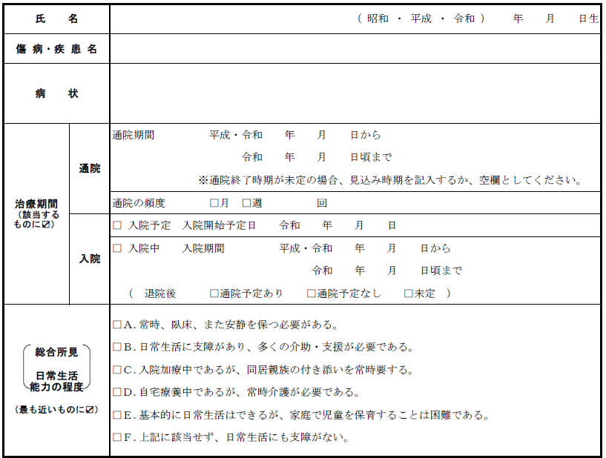

「現在」までの通院期間である旨が記載されますと、認定期間は入園希望月1か月のみとなります

原則、保育が必要な事由の認定期間は見込み時期までとなります

現 在

